상품제안서
뉴베루형칼라수첩메모패드(6종) | 상품코드: F04479

 |  |  |  |  |  |  | 02-412-0044 | www.easy1.co.kr
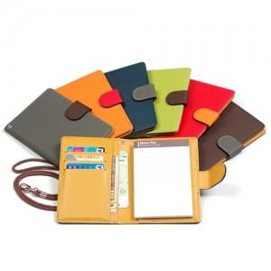

【상세/제작정보】 | 메모패드와 항공권 티켓이나 영수증 수납도 가능

【인쇄/포장옵션】 | 레이저 / 포장지포장

【공급단가】 | 수량 | 300~ | 1,000~ | 2,000~ | 3,000~ | 5,000~
*VAT별도 | 단가 | 7,290원 | 7,020원 | 6,750원 | 6,480원 | 6,320원

【상품 URL】 | https://dev.easy1.co.kr:443/src/goods_detail.php?gdno=4479

